Sheet1
V1 | V2 | Trọng số | Lặp
1 | 3 | 1 | DH=1
1 | 2 | 2 | DH=3
2 | 3 | 2
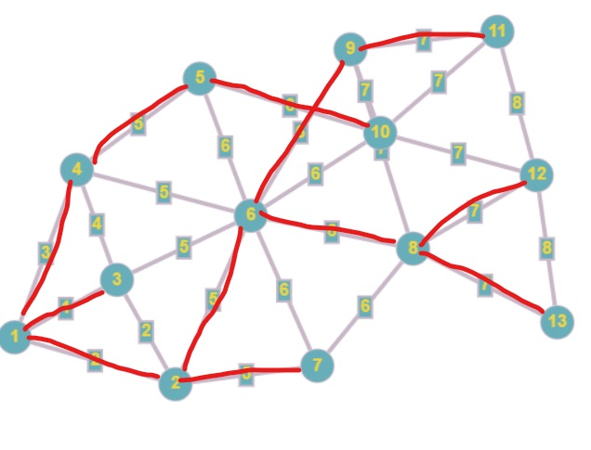
1 | 4 | 3 | DH=6
3 | 4 | 4
2 | 6 | 5 | DH=11
2 | 7 | 5 | DH=16
3 | 6 | 5
4 | 5 | 5 | DH=21
4 | 6 | 5
5 | 6 | 6
5 | 10 | 6 | DH=27
6 | 7 | 6
6 | 8 | 6 | DH=33
6 | 9 | 6 | DH=39
6 | 10 | 6
7 | 8 | 6
8 | 9 | 7
8 | 12 | 7 | DH=46
8 | 13 | 7 | DH=53
9 | 10 | 7
9 | 11 | 7 | DH=60
10 | 11 | 7
10 | 12 | 7
11 | 12 | 8
12 | 13 | 8

